Sheet1
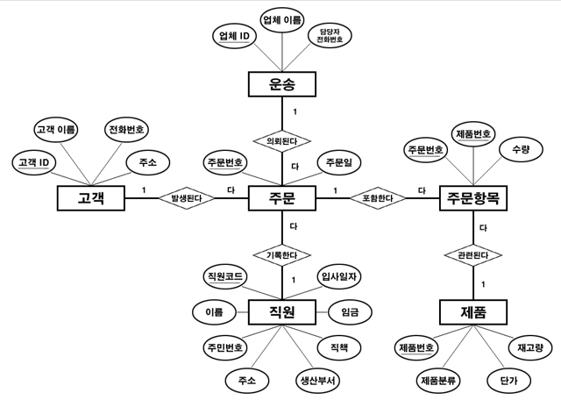
물리적 ERD
테이블명 | users |  |  |  |  | 테이블명 | address
 | 필드 | 속성 | 데이터 입력 | 기본값 |  |  | 필드 | 속성 | 데이터 입력 | 기본값
PK | id | serial | not null |  | 1:1관계 | PK | user_id | int | not null
FK | my_id | integer | unique |  |  |  | street | varchar(25) | not null
 | username | varchar(25) | not null |  |  |  | city | varchar(30) | default
 | enabled | boolean | default | TRUE |  |  | state | varchar(30) | default
 | last_login | timestamp | default | now()

논리적 ERD
테이블명 | 사용자 |  |  |  |  | 테이블명 | 주소
 | 필드 | 속성 | 데이터 입력 | 기본값 |  |  | 필드 | 속성 | 데이터 입력 | 기본값
PK | 사용자 번호 | serial | not null |  |  | PK | 사용자 번호 | int | not null
 | 고유번호 | integer | unique |  |  |  | 도로명 | varchar(25) | not null
 | 사용자 이름 | varchar(25) | not null |  |  |  | 도시명 | varchar(30) | default
 | 가능영부 | boolean | default | TRUE |  |  | 위치 | varchar(30) | default
 | 최종 로그날짜 | timestamp | default | now()

개념적 모델

